2023_11_data
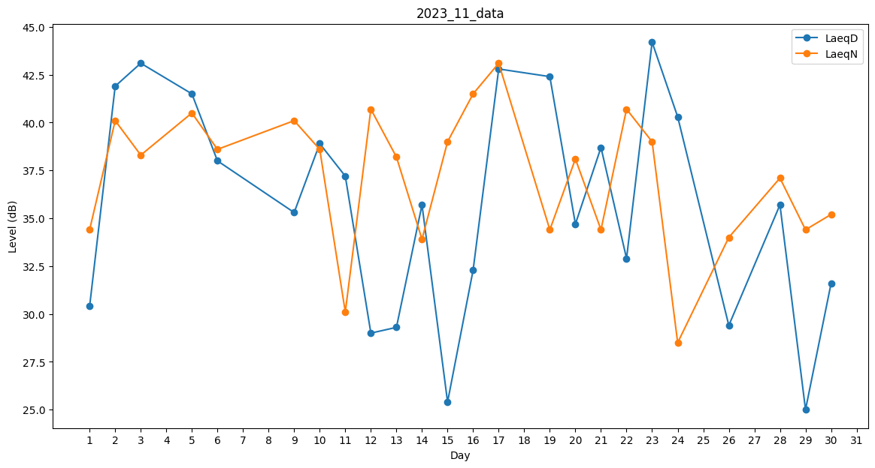
Day | LaeqD | LaeqN
1 | 30.4 | 34.4
2 | 41.9 | 40.1
3 | 43.1 | 38.3
4 | 41.8 | 0
5 | 41.5 | 40.5
6 | 38 | 38.6
7 | 0 | 41.1
8 | 0 | 32.4
9 | 35.3 | 40.1
10 | 38.9 | 38.6
11 | 37.2 | 30.1
12 | 29 | 40.7
13 | 29.3 | 38.2
14 | 35.7 | 33.9
15 | 25.4 | 39
16 | 32.3 | 41.5
17 | 42.8 | 43.1
18 | 40.6 | 0
19 | 42.4 | 34.4
20 | 34.7 | 38.1
21 | 38.7 | 34.4
22 | 32.9 | 40.7
23 | 44.2 | 39
24 | 40.3 | 28.5
25 | 0 | 28.5
26 | 29.4 | 34
27 | 0 | 0
28 | 35.7 | 37.1
29 | 25 | 34.4
30 | 31.6 | 35.2

